Tabelle1
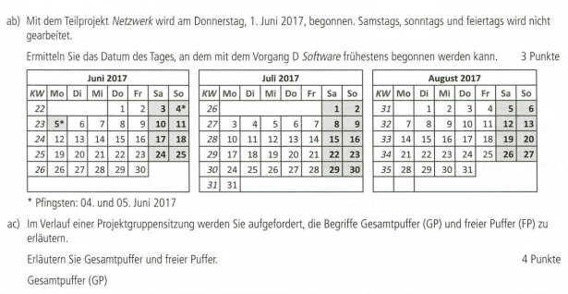
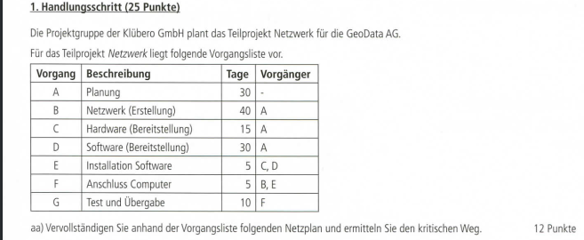

 |  |  | 30 |  | 70
 |  |  | B | Netzwerk
 |  |  | 40 | 0 | 0
 |  |  | 30 |  | 70

0 |  | 30 | 30 |  | 45 | 60 |  | 65
A | Planung |  | C | Hardware |  | E | Installation Software
30 | 0 | 0 | 15 |  |  | 5
0 |  | 30

 |  |  | 30 |  | 60
 |  |  | D | Software
 |  |  | 30 | 5 | 5
 |  |  | 35 |  | 65

